Arkusz1
Nazwa zadania: Adaptacja pomieszczeń na „Klub dziecięcy Maluszek”, ul. Armii Krajowej 11, 36-030 Błażowa - Budowa i wyposażenie placu zabaw

Lp | Nazwa | Przykładowe zdjęcie zabawki | Opis/Uwagi | J.m. | Ilość | Cena jednostkowa netto | Wartość Netto
1 | Zestaw zabawowy typu Domek | 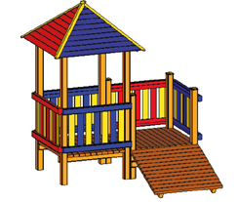 | Konstrukcja : metalowa Daszek: płyta HDPE Zabezpieczenia boczne: płyta HDPE Wymiary urządzenia: 2,32 x 2,40 m Wieża z daszkiem czterospadowym Wieża podest bez daszku Trap wejściowy - podest skośny Gra edukacyjna jako opcja dodatkowa | kpl | 1
2 | Huśtawka wahadłowa podwójna |  | Konstrukcja : metalowa Siedziska: gumowe kubekowe (2szt.) Łańcuchy: kalibrowane stal nierdzewna Wymiary urządzenia: 3,5m x 4,0 m Strefa bezpieczna: 3,5m x 6,30m Wysokośc swobodnego upadku: < 1,50 m Konstrukcja nośna urządzenia zabawowego w stopie betonowej z betonu klasy B20. | kpl | 1
3 | Zabawka typu "Bujak" (sprężynowiec) pojedynczy w kształcie np. zwierzatko, samochód | 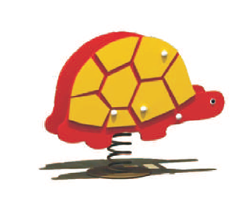 | Elementy zestawu: - kształt ozdobny z płyty HDPE 15mm - rączki uchwytowe - podnóżki - maskownice zatrzaskowe śrub - łącznik metalowy sprężyny z konstrukcją bujaka - kotwa montażowa Strefa bezpieczna: okrąg o promieniu 1,5 m | kpl | 3
4 | Zestaw zabawowy zawierający: - wieżę z ozdobnym daszkiem, - zjeżdżalnię podwójną, - zjeżdzalnię pojedynczą, - schodki wejściowe z poręczami, - elementu ozdobne urządzenia | 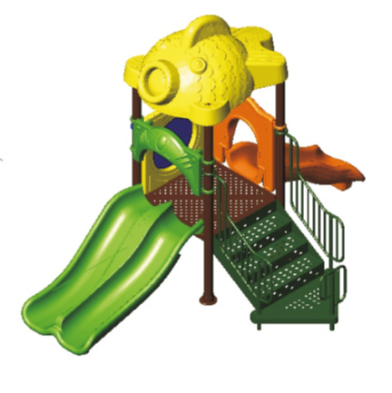 | Konstrukcja: metalowa Zjeżdżalnie: tworzywo LLDPE Daszek wieży: tworzywo lub płyta HDPE Zabezpieczenia boczne: tworzywo i płyta HDPE Strefa bezpieczeństwa: 6,50 x 8,40m | kpl | 1
5 | Płotek metalowy |  | 1. Z pręta gładkiego 2. Panel ogrodzeniowy wys.1m Przęsło ogrodzeniowe: pręty stalowe ocynkowane, malowane proszkowo Słupek ogrodzeniowy: 40x40 mm Obrzeże betonowe: 8x30 cm Kolor do uzgodnienia z Inwestorem | mb | 30
6 | Furtka |  | Wysokość: 1m Szerokość: 1 m | szt | 2
6 | Nawierzchnia gumowa wylewana |  | 1. Granulat gumowy SBR 2-6 mm 2. Granulat gumowy EPDM 1-3,5 mm (kolor do uzgodnienia z Zamawiającym) | m2 | 150

 |  |  |  |  | Wartość netto: |  | - zł
 |  |  |  |  | Podatek VAT (23%): |  | - zł
 |  |  |  |  | Wartość brutto: |  | - zł

